成对比矩阵
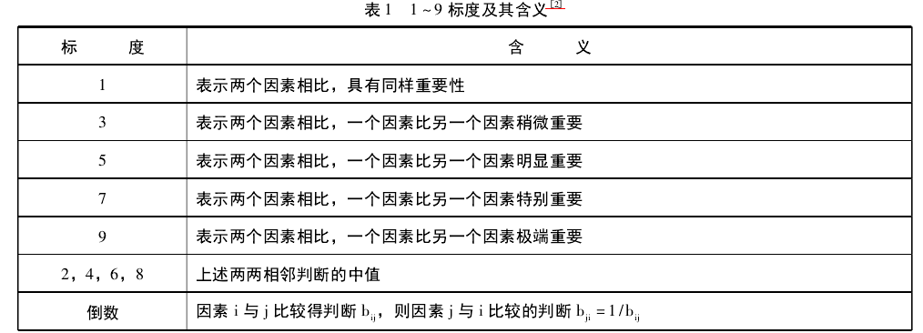
决策因素矩阵 | 引流能力 | 转化率 | 毛利价值 | 品牌价值 | 传播价值
引流能力 | 1.00 | 2.00 | 7.00 | 5.00 | 5.00
转化率 | 0.50 | 1.00 | 4.00 | 3.00 | 3.00
毛利价值 | 0.14 | 0.25 | 1.00 | 0.50 | 0.33
品牌价值 | 0.20 | 0.33 | 2.00 | 1.00 | 1.00
传播价值 | 0.20 | 0.33 | 3.00 | 1.00 | 1.00
列总和 | 2.04 | 3.92 | 17.00 | 10.50 | 10.33

规范列平均法 | 引流能力 | 转化率 | 毛利价值 | 品牌价值 | 传播价值 | 最大值 | 最小值 | 极差
引流能力 | 0.49 | 0.51 | 0.41 | 0.48 | 0.48 | 0.51 | 0.03 | 0.48
转化率 | 0.24 | 0.26 | 0.24 | 0.29 | 0.29
毛利价值 | 0.07 | 0.06 | 0.06 | 0.05 | 0.03
品牌价值 | 0.10 | 0.09 | 0.12 | 0.10 | 0.10
传播价值 | 0.10 | 0.09 | 0.18 | 0.10 | 0.10
min | 0.07 | 0.06 | 0.06 | 0.05 | 0.03
max | 0.49 | 0.51 | 0.41 | 0.48 | 0.48
max-min | 0.42 | 0.45 | 0.35 | 0.43 | 0.45

0-1归一法 | 引流能力 | 转化率 | 毛利价值 | 品牌价值 | 传播价值 | 平均值
引流能力 | 1.00 | 1.00 | 1.00 | 1.00 | 1.00 | 1.00
转化率 | 0.42 | 0.43 | 0.50 | 0.56 | 0.57 | 0.49
毛利价值 | 0.00 | 0.00 | 0.00 | 0.00 | 0.00 | 0.00
品牌价值 | 0.07 | 0.05 | 0.17 | 0.11 | 0.14 | 0.11
传播价值 | 0.07 | 0.05 | 0.33 | 0.11 | 0.14 | 0.14

1.创建成对比较矩阵，进行两两打分，标准：1-9标度法
2. 对数据进行标准化：规范列平均法、0-1Minmax归一法

